Ponudbeni troškovnik Atea
Hoteli Njivice d.d.
 | Ponudbeni troškovnik za radove krajobraznog uređenja u AC Atea_Krk

 |  | DESTINACIJA: NJIVICE
Naziv objekta | R. broj | Opis | JM | KOL | Iznos | Ukupno | Napomena
AC Atea | 1 | Uređenje zelenih na ulazu u kamp i parkingu
 | 1. | Pripremni radovi
 | 1.1. | Strojni iskop i uklanjanje postojećeg grmlja i stabala sa površine obuhvaćene zahvatom. Stavka uključuje strojno vađenje biljke, spremanje na gradilištu i ponovnu sadnju na poziciju unutar kampa koju odredi investitor.Prije presadnje potrebno orezati bilje po uputi nadzornog inzenjera.
 | 1.1.1. | Olea europea, h 200-300cm | kom | 2.00 |  | 0.00 €
 | 1.1.2. | Calistemon, h 150cm | kom | 1.00 |  | 0.00 €
 | 1.1.3. | Nerium oleandar, h 150cm | kom | 2.00 |  | 0.00 €
 | 1.1.4. | Lagerstroemia indica, h 200cm | kom | 3.00 |  | 0.00 €
 | 1.1.5. | Pittosporum tobira, h 100-120cm | kom | 20.00 |  | 0.00 €
 | 1.1.6. | Phillyrea latifolia, h 150cm | kom | 15.00 |  | 0.00 €
 | 1.2. | Iskop i odvoz viška materijala/tampona sa područja obuhvata zahvata na površinama koje odredi nadzorni inženjer. | m³ | 15.00 |  | 0.00 €
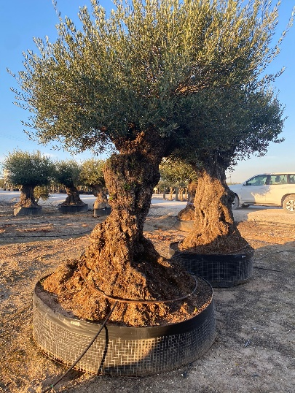
 | 1.3. | Nabava, dovoz i strojno planiranje humusne zemlje u prosječnom sloju i površinama koje odredi nadzorni inženjer. Količina se povećava za 20% zbog slijeganja zemlje, koja je uključena u ukupnu količinu. | m³ | 35.00 |  | 0.00 €
 | 2. | Sadnja biljnog materijala.
 | 2.1. | Sadnja stabla stare masline
 | 2.1.1. | Iskop rupa u tlu bez obzira na ktg tla s odvajanjem slojeva. Ispuna zemljom, humusno tresetnim supstratom i sadnja biljnog materijala s gnojidbom (Organski briketirani gnoj Stallatico i Osmocote exact 6M 15-9-9+Mg+Mikro). Izrada zdjelice i jednokratno zalijevanje. Pikamiranje ukoliko se naiđe na stijenu. Obračunava se postavno bez sadnica i humusa.
 | 2.1.1. | stablašice 200x200x200 cm | kom | 1.00 |  | 0.00 €
 | 2.1.2. | Nabava i dobava biljnog materijala (u kontejneru ili loncu; I klase):
 | 2.1.2.1. | Olea europea, opseg debla 130 do 180 cm, visina 2m (primjer na fotografiji) | kom | 1.00 |  | 0.00 €
 | 2.1.3. | Ostali materijal potreban za sadnju:
 | 2.1.3.1. | Organski briketirani gnoj Stallatico | kg | 10.00 |  | 0.00 €
 | 2.1.3.2. | Osmocote exact 6M 15-9-9+Mg+Mikro ili jedankovrijedan proizvod, u količini od 2 g/L s funkcijom dugotrajnog djelovanja do 6 mj. | kg | 3.00 |  | 0.00 €
 | 2.2. | Iskop rupa u tlu bez obzira na ktg tla. Ispuna zemljom, humusno tresetnim supstratom i sadnja biljnog materijala s gnojidbom (Organski briketirani gnoj Stallatico i Osmocote exact 6M 15-9-9+Mg+Mikro) i jednokratnim zalijevanjem. Pikamiranje ukoliko se naiđe na stijenu. odvoz viška materijala na gradsku deponiju.
 | 2.2.1. | trajnice 30x30x30cm | kom | 247.00 |  | 0.00 €
 | 2.2.2. | trajnice 50x50x50cm | kom | 45.00 |  | 0.00 €
 | 2.2.3. | trajnice 70x70x70cm | kom | 58.00 |  | 0.00 €
 | 2.2.4. | stablo 80x80x80cm | kom | 9.00 |  | 0.00 €
 | 2..3. | Nabava i dobava biljnog materijala dobro razgranatog i sa već gotovim habitusom (u kontejneru ili loncu; I klase):
 | 2.3.1. | Cupressus × leylandii, h- 120-150cm | kom | 40.00 |  | 0.00 €
 | 2.3.2. | Nerium oleandar, h 150cm | kom | 18.00 |  | 0.00 €
 | 2.3.4. | Sophora japonica "pendula" h- 150-200cm | kom | 3.00 |  | 0.00 €
 | 2.3.5. | Lagerstroemia indica, h 200-250cm (stablašica) | kom | 6.00 |  | 0.00 €
 | 2.3.6. | Loropetalum chinense, Ø lonca 14-16, h- 40cm | kom | 8.00 |  | 0.00 €
 | 2.3.7. | Gaura leindheimeri bellea dark pink, Ø lonca 14 | kom | 12.00 |  | 0.00 €
 | 2.3.8. | Delosperma cooperi, Ø lonca 12 | kom | 31.00 |  | 0.00 €
 | 2.3.9. | Rosmarinus officinalis var. "prostratus" Ø lonca 12 | kom | 30.00 |  | 0.00 €
 | 2.3.10. | Cotoneaster dammeri Ø lonca 12-14 | kom | 7.00 |  | 0.00 €
 | 2.3.11. | Perovskia atriplicifolia Ø lonca 12-14 | kom | 25.00 |  | 0.00 €
 | 2.3.12. | Santolina chamaecyparissus, Ø lonca 12-14 | kom | 20.00 |  | 0.00 €
 | 2.3.13. | Lavandula angustifolija, Ø lonca 12-14 | kom | 80.00 |  | 0.00 €
 | 2.3.14. | Agapanthus africanus "blue", Ø lonca 12-14 | kom | 10.00 |  | 0.00 €
 | 2.3.15. | Agapanthus africanus "white", Ø lonca 12-14 | kom | 8.00 |  | 0.00 €
 | 2.3.16. | Teucrium fruticans, Ø lonca -16 | kom | 8.00 |  | 0.00 €
 | 2.3.17. | Pittosporum tobira "nana", Ø lonca14 | kom | 8.00 |  | 0.00 €
 | 2.3.18. | Pittosporum tobira, h 100-120cm , Ø lonca 12-14 | kom | 45.00 |  | 0.00 €
 | 2.4. | Ostali materijal potreban za sadnju:
 | 2.4.1. | Organski briketirani gnoj Stallatico | kg | 35.90 |  | 0.00 €
 | 2.4.2. | Osmocote exact 6M 15-9-9+Mg+Mikro ili jedankovrijedan proizvod, u količini od 2 g/L s funkcijom dugotrajnog djelovanja do 6 mj. | kg | 17.95 |  | 0.00 €
 | 2.5. | Vrtno- tehnički elementi
 | 2.5.1. | Nabava, dobava i postavljanje PE obruba (graničnika) 'L' profila visine 8 cm radi odvajanja vulkanskog kamena od travnjaka (tip kao "Lacogreen – PRO BOR" 120/4 mm crne boje). Postavlja se na dubinu od 7,5 cm u prethodno usko iskopani kanal tako da iznad gotove površine terena bude uzdignut do 0,5 cm. Rubnjak se učvršćuje plastičnim klinovima dim 230 mm svakih 0,5 m i zemljom od iskopa. Odvoz viška materijala od iskopa na gradski deponij. Obračun prema stvarno utrošenim količinama. | m' | 100.00 |  | 0.00 €
 | 2.5.2. | Nabava, dobava i postavljanje protukorovne folije 125g/m. Postavlja se na postojeću zemljanu podlogu tako da se platno rubno sa svake strane podigne za 5 cm. Obračun prema stvarno utrošenim količinama. | m² | 370.00 |  | 0.00 €
 | 2.5.3. | Nabava i dovoz vulkanskog kamena za pokrivanje površine oko stabla, KAO: Lapilo- vulkanski kamen, dimenzije 10-16 mm, crveno smeđe boje. Fco gradilište, istovareno. | lit | 22000.00 |  | 0.00 €
 | 2.5.4. | Ugradnja vulkanskog kamena na 7 zasebnih površina kao malča (cca. 3 m²) oko stabala. Postavlja se direktno na geotextil u količini 50 litara/ m². | lit | 22000.00 |  | 0.00 €
 | 2.6. | Formiranje travnjaka
 | 2.6.1. | Pažljivo strojno prekopavanje (frezanje) na prosječnoj dubini od 5-10 cm. Prije prekopavanja označiti sve elemente postojećeg navodnjavanja. U slučaju oštećenja instalacija izvođač snosi trošak popravka. | m² | 320.00 |  | 0.00 €
 | 2.6.2. | Nabava, dovoz i strojno planiranje humusne zemlje u prosječnom sloju i površinama koje odredi nadzorni inženjer. Količina se povećava za 20% zbog slijeganja zemlje, koja je uključena u ukupnu količinu. | m³ | 60.00 |  | 0.00 €
 | 2.6.3. | Izrada travnjaka.Gnojidba s gnojivom Landscape Pro New Grass (Starter) 2 -3 mjeseca, 20-20-08 +2MgO; 2,1 kg i organskim gnojivom Stallatico u briketima; 24 kg i tresetom. Niveliranje površine na +/- 2%, sjetva travne smjese, inkorporacija travne smjese i valjanje. Deklarirana travna smjesa I klase: 2,4 kg. Sastav travne smjese: Festuca arundinacea 90%, Poa pratense 10%. KAO:LandscaperPro Sun&Shade. | m² | 320.00 |  | 0.00 €
 | 2.6.4. | Nabava, dobava i ugradnja humusno tresetnog supstrata, tip KAO: Biokompovit trava u količini 10 L/ m². U jediničnu cijenu uključen je sav rad, materijal i transport potreban za realizaciju stavke. Obračun po m² travnjaka. | lit | 3200.00 |  | 0.00 €
 | 3. | Ugradnja kamenog škriljevca
 | 3.1. | Dobava, doprema i polaganje protukorovne folije na svoj površini koja je obuhvaćena sadnjom-biljne gredice, odmah nakon sadnje sa svim potrebnim rezanjima i prilagođavanjima površini.Potukorovnu foliju učvrstiti sa čeličnim kukama u zemlju radi što boljeg držanja zemlje na kosini. Obračun po m2 | m² | 120.00 |  | 0.00 €
 | 3.2. | Nabava, dovoz i ručna ugradnja kamenog agregata KAO:Kirmenjak mljeveni buratato bez čipsa, bjelaksto sive boje. Promjer kamenog agregata od 4 cm do 9 cm. Ugraditi debljinu od 10 cm. Obračun se vrši na kraju izvedenih radova. | m³ | 15.00 |  | 0.00 €
 | 4. | Navodnjavanje
 | 4.1. | Kombinirani strojni i ručni iskop rova, širine rova do 30cm, na dubinu 30 cm za polaganje lateralnih cjevovoda. U cijenu dužnog metra iskopa uračunati potrebna proširenja rova za ugradnju uređaja za navodnjavanje uz rubove prometnica i staza. U cijenu stavke uključiti uklanjanje krupnijeg kamenja iz iskopa, utovar i odvoz na gradski deponij. | m' | 40.00 |  | 0.00 €
 | 4.2. | Dobava, doprema i polaganje cijevi iz polietilena PE100, SDR17, 10 bara za izvedbu opskrbnih i lateralnih vodova. Stavka uključuje dobavu, strojno ručni iskop rova i ugradnju kvalitetnih spojnica iz polipropilena PN10 za izvedbu kompletnog cjevovoda s ograncima i spojevima na razdjelne i elektromagnetske ventile. Obračun se vrši po dužnom metru kompletno montiranog, pričvršćenog i ispitanog cjevovoda. U cijenu uključiti šlicanje i bušenje zidova na trasi polaganja cjevovoda. Količina uključuje 10% tehnološkog dodatka.Obračun se vrši po m' postavljenog voda
 | 4.2.1. | Ø 32 (vanjski promjer cijevi) | m' | 30.00 |  | 0.00 €
 | 4.2.2. | Ø 40 (vanjski promjer cijevi) | m' | 55.00 |  | 0.00 €
 | 4.3. | Zatrpavanje svih rovova materijalom iz iskopa i dovezenom plodnom zemljom. Zatrpavanje se vrši u dva sloja s ručnim i strojnim zbijanjem rova. Obračun po dužnom metru rova. | m' | 60.00 |  | 0.00 €
 | 4.4. | Položajno iskolčenje za rasprskivače razmjeravanjem projektirane međusobne udaljenosti na terenu, uz označavanje položaja zabodenim kolcem, zastavicom, šipkom iz armaturnog željeza ili sl.Pri određivanju položaja uređaja voditi računa o svim eventualnim izmjenama u planu sadnje ili obliku površina, te broj i raspored uređaja prilagoditi prema potrebi. Obračun po ugrađenom rasprskivaču. | kom | 23.00 |  | 0.00 €
 | 4.5. | Dobava, doprema i ugradnja kuglastog ventila promjera R1" (DN40) za priključak sklopova s elektroventilima Stavka uključuje dobavu i ugradnju pripadajućih spojnih elemenata iz PP NP10bar: Koljeno 1"Ž ... 1 kom. Nipla 1" ... 1 kom. Mehanička spojnica 40x1"M ... 1 kom. Pripadajući brtveni materijal | kpl | 1.00 |  | 0.00 €
...
 |  | DESTINACIJA: NJIVICE
 |  | Iskop rupa u tlu bez obzira na ktg tla. Sadnja biljnog materijala s gnojidbom (Organski briketirani gnoj Stallatico i Osmocote exact 15-9-11 + 2MgO + Me). Pikamiranje ukoliko se naiđe na stijenu.
 |  | grmlje/živice 40x40x40 cm | kom | 30.00 |  | 0.00 €
 |  | Nabava i dobava biljnog materijala (u kontejneru ili loncu; I klase):
 |  | Photinia x fraseri ‘Red Robin‘, h=150-200cm, Razmak sadnje 0,5 m | kom | 30.00 |  | 0.00 €
 |  | Ostali materijal potreban za sadnju:
 |  | Organski briketirani gnoj Stallatico | kg | 7.00 |  | 0.00 €
 |  | Osmocote exact 15-9-11+2,5MgO+Me. 8-9 mjeseci. | kg | 3.00 |  | 0.00 €
 |  | Nabava, dovoz te strojno i ručno planiranje plodne zemlje crvenice u prosječnom sloju od 5-10 cm odnosno kako odredi nadzorni inženjer na terenu. Količina se povećava za 20% zbog slijeganja zemlje koja je uključena u ukupnu količinu. Obračun po m3. | m3 | 7.00 |  | 0.00 €
 |  | Ugradnja metalnog rubnjaka.Rubnjak se izrađuje od metalnog profila – plosnato željezo dimenzija 5 mm × 200 mm × 200 mm. Rubnjak se polaže na dno pokosa,uz živicu da se formira cvijetna gredica, a pojedini elementi se međusobno kontinuirano zavaruju.Na svakih 1,0 m predviđeno je zabijanje čeličnih ankera (šipka Ø10 mm dužine 700mm) u tlo. Rubnjak se zavaruje za anker s vanjske strane, tako da anker nakon nasipavanja zemlje nije vidljiv.Stavka uključuje sav materijal, zavarivačke radove, sidrenje i montažu, kompletno izvedeno prema pravilima struke. | kom | 3.00 |  | 0.00 €
 |  | Sadnja stabala
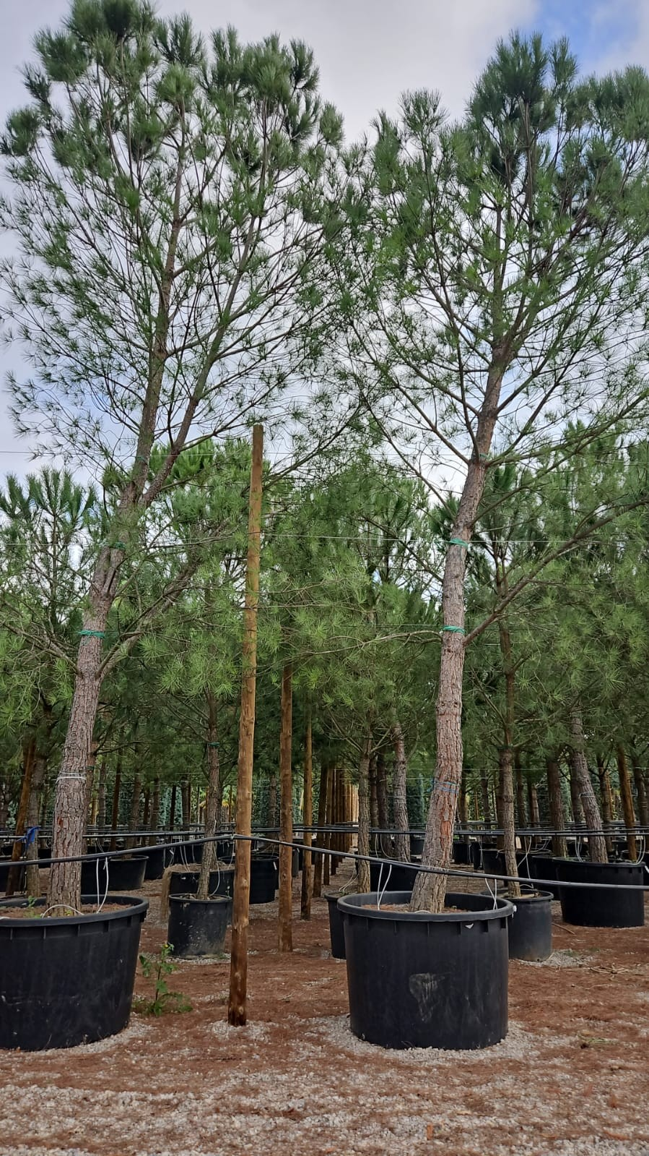
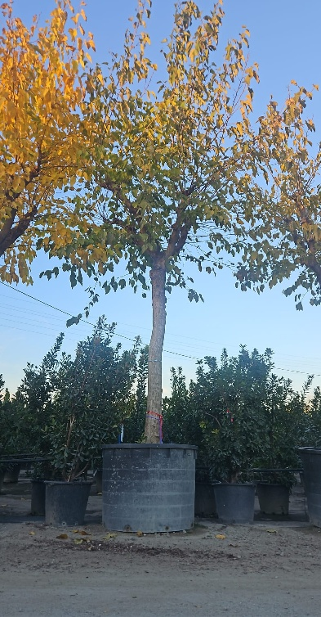
 |  | Iskop rupa u tlu bez obzira na ktg tla s odvajanjem slojeva. Ispuna zemljom, humusno tresetnim supstratom i sadnja biljnog materijala s gnojidbom (Organski briketirani gnoj Stallatico i Osmocote exact 6M 15-9-9+Mg+Mikro). Izrada zdjelice i jednokratno zalijevanje. Pikamiranje ukoliko se naiđe na stijenu. Obračunava se postavno bez sadnica i humusa.
 |  | stablašice 200x200x200 cm | kom | 4 |  | 0.00 €
 |  | Nabava i dobava i sadnja biljnog materijala (u kontejneru ili loncu; I klase):
 |  | Morus Alba Fruitless,opseg debla 50-100, h-5-8 m, | kom | 1 |  | 0.00 €
 |  | Pinus pinea, opseg debla 50-100cm, 8-10 m | kom | 3 |  | 0.00 €
 |  | Sadnja biljnog materijala. |  |  |  | 0.00 €
 |  | Iskop rupa u navezenom materijalu/tamponu u pokosu na površinama zahvata.Iskopani materijal strojno/ručno odvesti van zahvata i zbrinuti(stavka 1.2). Sadnja biljnog materijala s gnojidbom, te vezivanjem na armaturu.
 |  | trajnice 40x40x40cm | kom | 42 |  | 0.00 €
 |  | Rosmarinus officinalis var. "prostratus" ,Ø lonca 12 | kom | 10 |  | 0.00 €
 |  | Polygala myrtifolia , Ø lonca 12 | kom | 10 |  | 0.00 €
 |  | Helichrysum, Ø lonca 12 | kom | 10 |  | 0.00 €
 |  | Lavandula angustifolija, Ø lonca 12 | kom | 10 |  | 0.00 €
 |  | Citrus aurantium, h-100-130cm | kom | 2 |  | 0.00 €
 |  | Ostali materijal potreban za sadnju:
 |  | Organski briketirani gnoj Stallatico | kg | 20 |  | 0.00 €
 |  | Osmocote exact 6M 15-9-9+Mg+Mikro ili jedankovrijedan proizvod, u količini od 2 g/L s funkcijom dugotrajnog djelovanja do 6 mj. | kg | 5 |  | 0.00 €
 |  | Dobava, doprema i ugradnja čiste plodne zemlje za nadopunu sadnih jama nakon sadnje stablašica. Obračun prema m³ ugrađene zemlje. | m³ | 10 |  | 0.00 €
 |  | Sidrenje sadnice ankerima i čeličnom mrežom u iskopanoj rupi. Stavka uključuje sav potrebni materijal za sidrenje i učvršćivanje stabla. | kpl | 4 |  | 0.00 €
 |  | Cilindrično tokareni i dubinski impregnirani kolci (oblice) Ø 12 cm; h 3 m, 3 kolca/ stablo. Kolci se međusobno povezuju s tri poprečne letvice zbog stabilnosti. Vezanje jutenom trakom (1 m po stablu). | kom | 4 |  | 0.00 €
 |  | Navodnjavanje
 |  | Kombinirani strojni i ručni iskop rova, širine rova do 30cm, na dubinu 30 cm za polaganje lateralnih cjevovoda. U cijenu dužnog metra iskopa uračunati potrebna proširenja rova za ugradnju uređaja za navodnjavanje uz rubove prometnica i staza. U cijenu stavke uključiti uklanjanje krupnijeg kamenja iz iskopa, utovar i odvoz na gradski deponij. | m | 30 |  | 0.00 €
 |  | Zatrpavanje svih rovova materijalom iz iskopa i dovezenom plodnom zemljom. Zatrpavanje se vrši u dva sloja s ručnim i strojnim zbijanjem rova. Obračun po dužnom metru rova. | m | 30 |  | 0.00 €
 |  | Dobava, doprema i polaganje cijevi iz polietilena PE100, 25x1,5mm, SDR17, 10 bara za izvedbu lateralnih vodova. Stavka uključuje dobavu i ugradnju kvalitetnih spojnica iz polipropilena PN10 za izvedbu kompletnog cjevovoda s ograncima. Obračun po dužnom metru cjevovoda. | m | 30 |  | 0.00 €
 |  | Dobava, doprema i ugradnja kuglastog ventila promjera R1" (DN25) za priključak sklopova s elektroventilima Stavka uključuje dobavu i ugradnju pripadajućih spojnih elemenata iz PP NP10bar: Koljeno 1"Ž ... 1 kom. Nipla 1" ... 1 kom. Mehanička spojnica 25x1"M ... 1 kom. Pripadajući brtveni materijal | kpl | 1 |  | 0.00 €
 |  | Dobava i ugradnja elektromagnetskog ventila R1" s s regulatorom protoka i 9V špulom tip Rain Bird 100-DV. Stavka uključuje dobavu i ugradnju odgovarajućeg navojnog komada (T-komad ili koljeno 1") i dvije niple za izradu ventilskog sklopa, sa svim potrebnim brtvenim materijalom, te dvije vodotijesne spojnice tip Rain Bird DBR/Y6 po ventilu za spajanje na kabel automatike. | kom | 1 |  | 0.00 €
 |  | Dobava, doprema i ugradnja filtera s predsetiranim regulatorom pritiska tip Rain Bird PRF 100 RBY., za ugradnju na izlaznu stranu elektromagnetskog ventila promjera 1". Ugrađuje se na linije s cijevima kap-po-kap. | kom | 1 |  | 0.00 €
 |  | Dobava i ugradnja ventilske kutije iz ojačanog polipropilena, za ugradnju elektromagnetskih ventila, dim. 701x533x307mm, tip Rain Bird VB-JMB-H. Udaljenost između poklopca okna i drenažne podloge ne smije biti manja od 40cm. Prije ugradnje kutije na dno jame položiti geotekstil da se spriječi ulazak zemlje ispod kutije. | kom | 1 |  | 0.00 €
...

